0. 프로젝트개요
Project Vina
프로젝트 개요

1. 업무 개요 | 1.0. 업무 목적 | H.M.Vina 공장 투자를 위한 산업은행/수출입은행 Syndicated Loan에 대한 차입금 상환 가능성 검토 / 신용보강 제공자인 모회사 하나마이크론의 지급보증 여력 검토

 | 1.1. 기준일 | 공통 | 2023-03-31 |  | 고객사와 협의 완료
 | 1.2. 재무추정기간 | 하나마이크론 | 2023-04-01 ~ 2027-12-31(5개년) |  | TBD
 |  | H.M.Vina | 2023-04-01 ~ 2029-12-31(SK Hynix향 계약기간) |  | TBD

 |  | <참고> '21년 차입금상환가능성 검토 보고서(NICE)
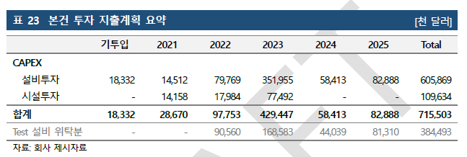
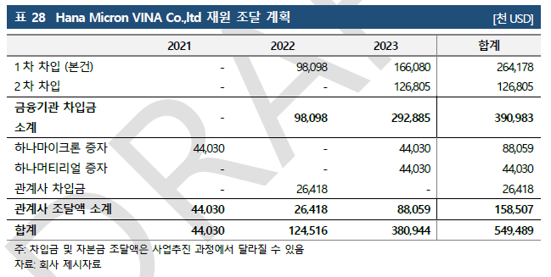
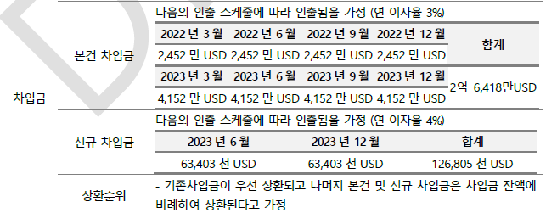

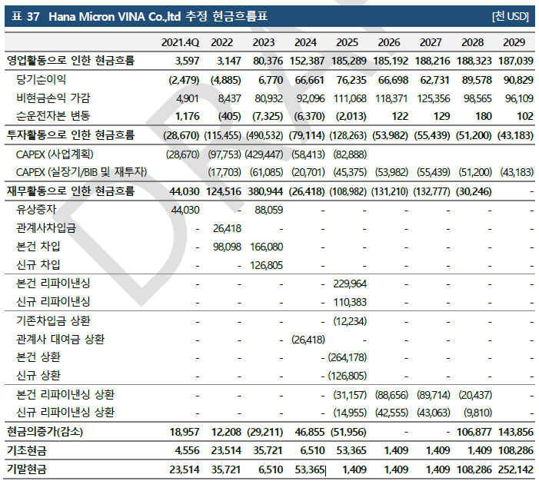
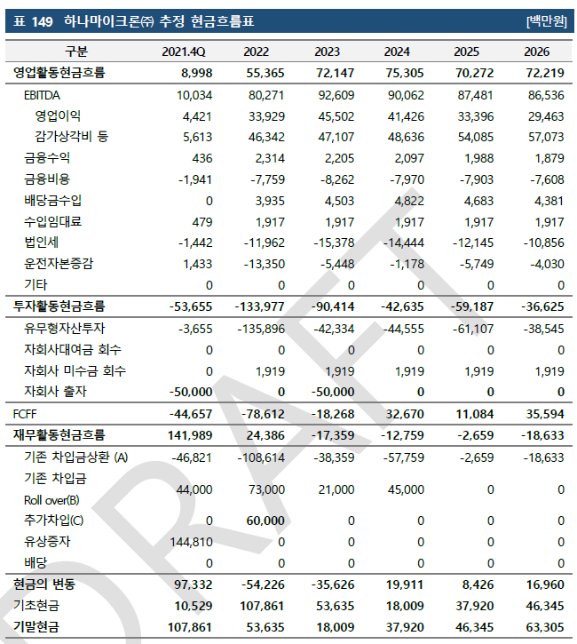

2. 업무 Scope 및 Details |  | 업무 구분 | 담당 | 업무 Details 및 Client 요청사항
 |  | 공통
 |  | 하나마이크론 | TBU | ▶ 자금수지 - 환율 : 실사기준일 or EIU/Bloomberg 향후 5개년 추정치 평균 (협의) ▶ DCF - Structure : 하나마이크론 별도 Basis (협의) ▶ DCF - 시나리오 : 협의 ▶ DCF - 매출 : ➀ 국내 - 거래처별 / 품목별로 구분 후 추정(산업분석 자료와 연관) ➁ HT/HE(본사의 브라질 현지 법인向 Wafer 매출) - 사업 Nature 인터뷰 후 브라질 법인 판매 예상치와 연동해서 추정 ➂ H.M.Vina(베트남 공장에서 사용하는 원/부자재에 대한 매출) - H.M.Vina 추정 상 반영된 매출/생산량과 연동해서 원/부자재 매출 추정 ▶ DCF - 원가 : 사업계획 수령 후 과거 관리손익 자료와 일관성 있는 지 검토 후, 보완해서 추정에 반영 ▶ DCF - Capex : '23년 1분기 기점으로 삼성전자向 비메모리 테스트 매출을 발생시키기 위한 대규모 설비 투자 집행 完 -> 향후 기술 개발 위해 추가 투자 필요성 있는 지 확인 후 반영, 경상 투자 항목 반영 ▶ DCF - 재무 : 추정 기간 내 H.M.Vina 및 타 자회사에 대한 추가 출자 계획 존재하는 지 확인 / 자회사 (주)하나더블유엘에스 발행 전환우선주에 대한 자금유출 필요성 검토 ▶ DCF - NWC : '23년 1분기 기준 특관자 향 미수금/매출채권 약 1,800억원 존재, 이외에도 미수금 및 장기대여금 액수가 큰 편 H.M.Vina의 경우 KPMG 추정치 상 베트남 법인의 지급 계획과 일치하도록 회수 가정 이외 자회사의 경우 '23년 1분기 말 재무제표 확인 후 회수 가능성 검토(현재 대부분 연결자회사가 자본잠식 상태인 바, 회수 가능성이 낮을 것으로 예상되는 바, 이 경우 추정 기간 동안의 Cash-in에 미반영)
 |  | H.M.Vina | TBU | ▶ 자금수지 - 환율 : 실사기준일 or EIU/Bloomberg 향후 5개년 추정치 평균 (협의) ▶ DCF - Structure : H.M.Vina 별도 Basis (협의) ▶ DCF - 시나리오 : 협의 ▶ DCF - 매출 : SK Hynix와 체결한 임가공계약서 기준 추정 ▶ DCF - 원가 : 사업계획 원가율 적정성 검토 후 수정 준용 ▶ DCF - Capex : 본 사업 투자건 관련, '23년 3월 말 기준 기투입/미투입 금액 구분 -> 미투입 금액 투자 후 공장 준공 이후 감가상각에 반영 ▶ DCF - 재무 : 본 건 차입금 USD 200M 및 Citibank 추가 차입금 USD 240M 차입 스케쥴 반영 / (if any) 모회사 및 관계사로부터의 유상증자 반영 ▶ DCF - NWC : '23년 1분기 기준 하나마이크론向 매입채무/미지급금 약 1,100억원 규모 존재 -> 해당 금액 지급 스케쥴 문의 후 추정 반영 ▶ DCF - Tax : 베트남 현지 하이테크기업에 대한 세제혜택 적용 여부 검토 후 반영
 |  | 산업분석 | TBU | TBU

3. 주요 일정 | O | : 중요 일정
 | V | : 실무 일정
 | 업무 |  |  | 0주차 |  |  |  |  | 1주차 |  |  |  |  | 2주차 |  |  |  |  | 3주차
 |  |  |  | 2023-06-26 | 2023-06-27 | 2023-06-28 | 2023-06-29 | 2023-06-30 | 2023-07-03 | 2023-07-04 | 2023-07-05 | 2023-07-06 | 2023-07-07 | 2023-07-10 | 2023-07-11 | 2023-07-12 | 2023-07-13 | 2023-07-14 | 2023-07-17 | 2023-07-18 | 2023-07-19 | 2023-07-20 | 2023-07-21
 |  |  |  | 월 | 화 | 수 | 목 | 금 | 월 | 화 | 수 | 목 | 금 | 월 | 화 | 수 | 목 | 금 | 월 | 화 | 수 | 목 | 금
 | 주요 일정
 | 1. RFI 송부 |  |  |  |  |  |  | V
 | 2. Kick-off 미팅 |  |  |  |  |  |  |  | V
 | 3. 사전 준비 - 회사 및 산업 이해 |  |  |  |  |  |  |  | V | V | V | V | V
 | 4. 업무 착수 - 7/3일 |  |  |  |  |  |  |  | V
 | 5. 모델링 Draft 완료 및 ICA/PM 리뷰 |  |  |  |  |  |  |  |  |  |  |  |  |  |  |  |  | V
 | 6. 중간보고 Draft 완료 및 Ptr 리뷰 - 중간보고 여부 확인 필요
 | 8. 최종보고 Draft 완료 및 Ptr 리뷰 - TBD |  |  |  |  |  |  |  |  |  |  |  |  |  |  |  |  |  |  | O
 | 8. Client 보고서 제출 Due Date - TBD |  |  |  |  |  |  |  |  |  |  |  |  |  |  |  |  |  |  |  |  | O

산업분석 자료
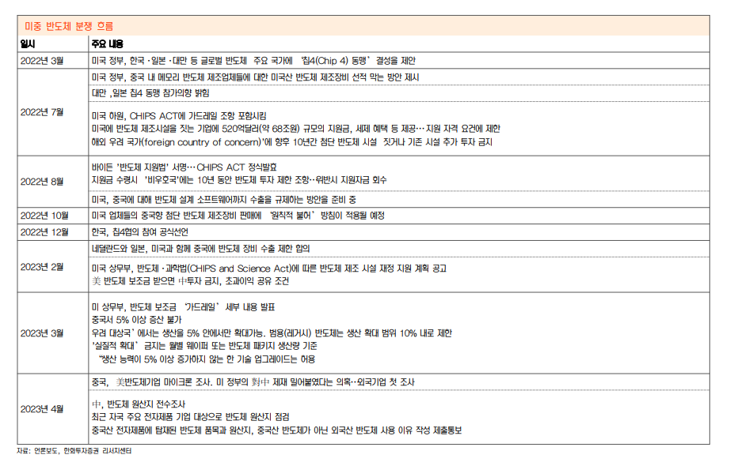
비메모리 Value-Chain

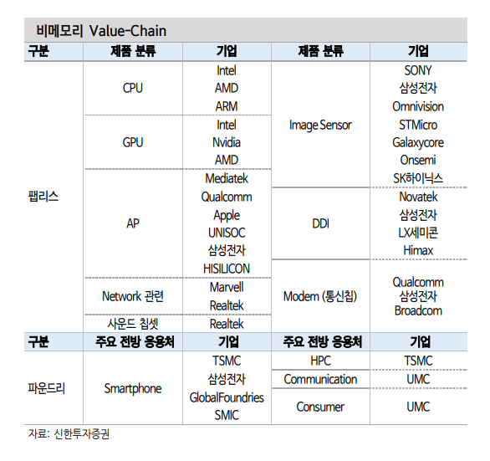

DRAM 수급 전망

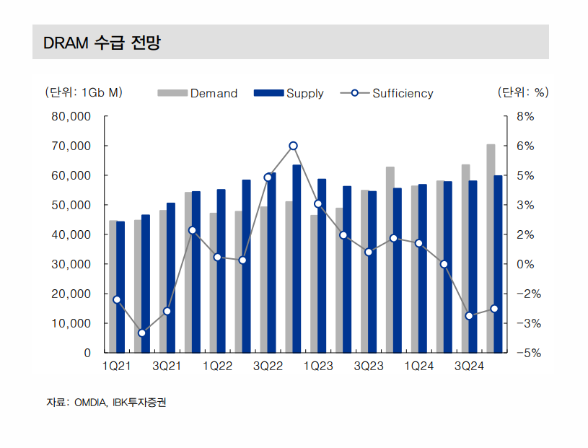

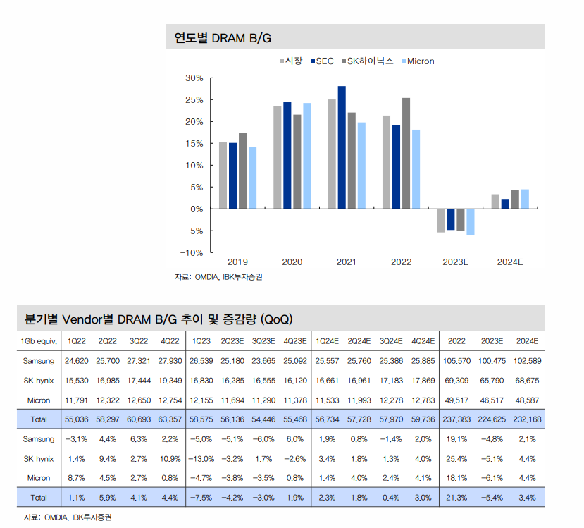

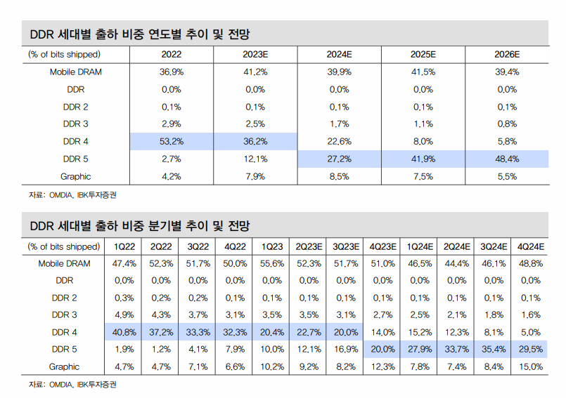

미중 반도체 분쟁 흐름

분석적 검토
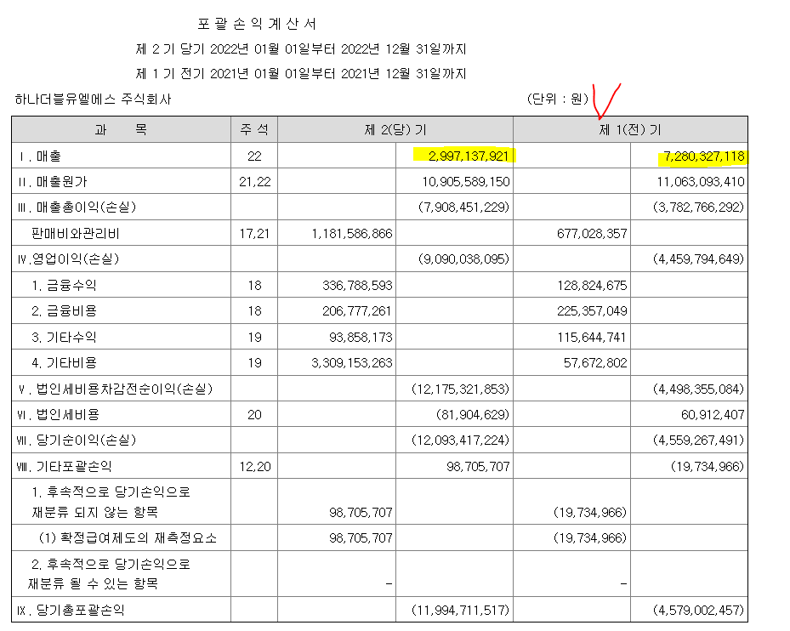
1. PL vs CF

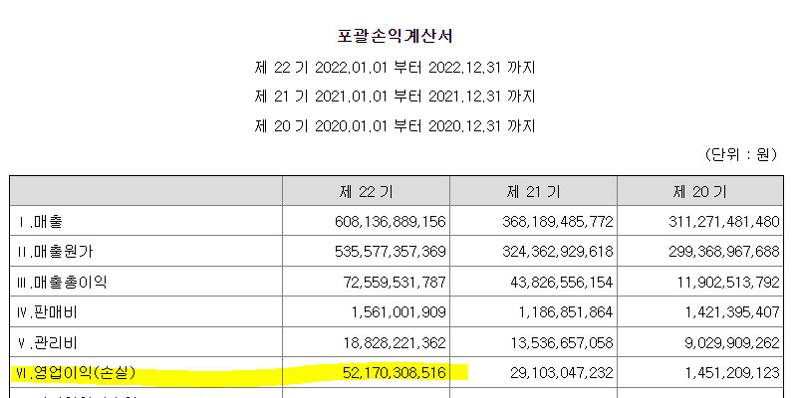
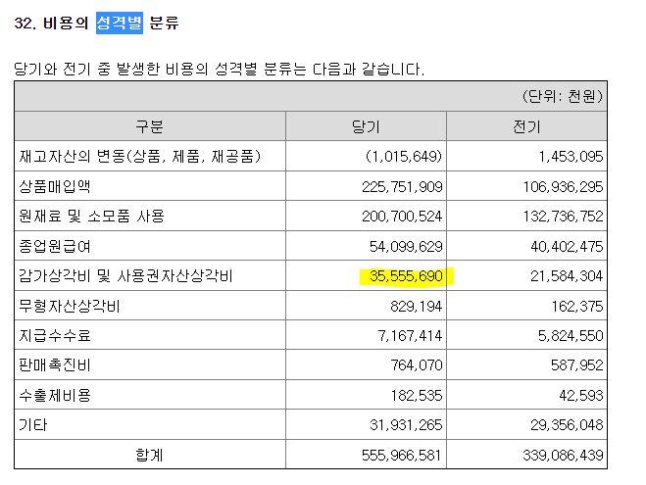

EBITDA 약 900억, 그러나 현금흐름은….

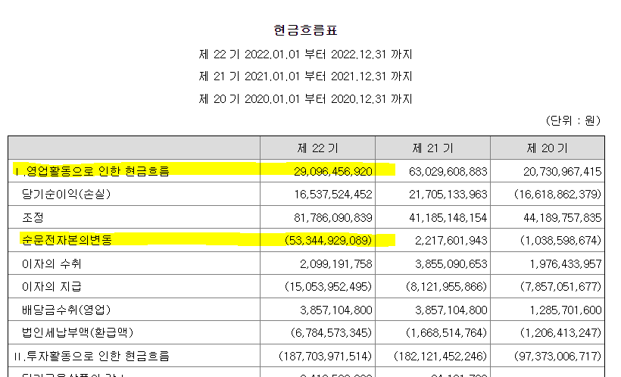

왜?

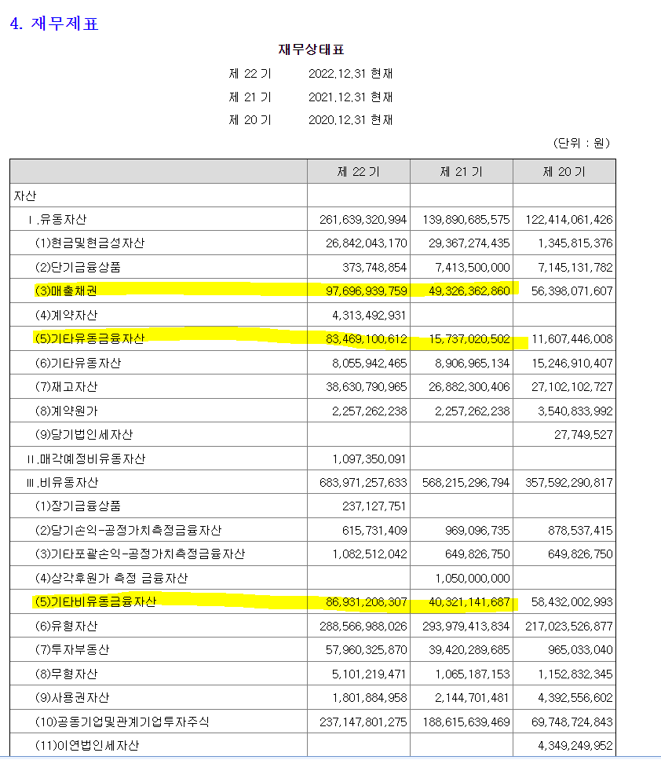

내부거래 매출 | 별도기준 매출
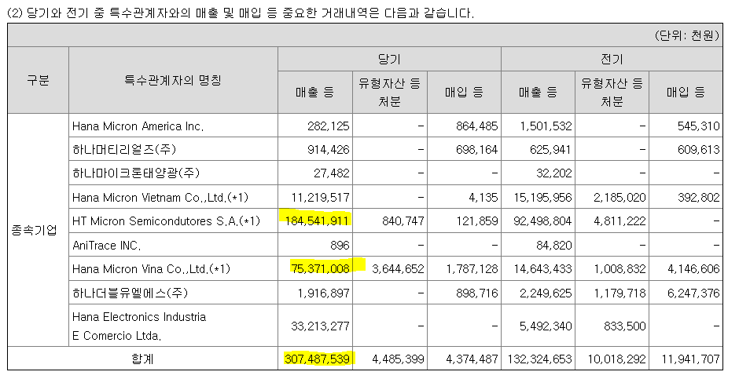
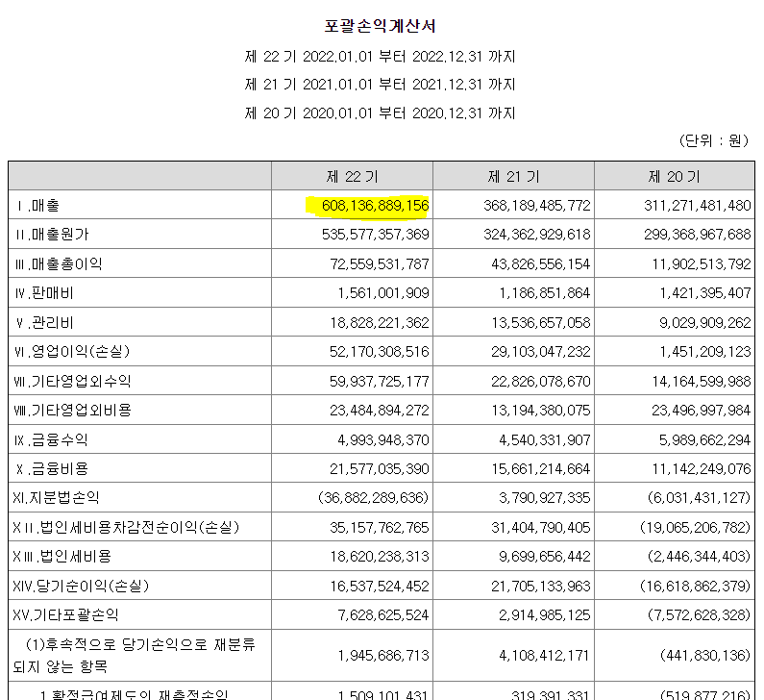

특수관계자에 대한 채권/채무

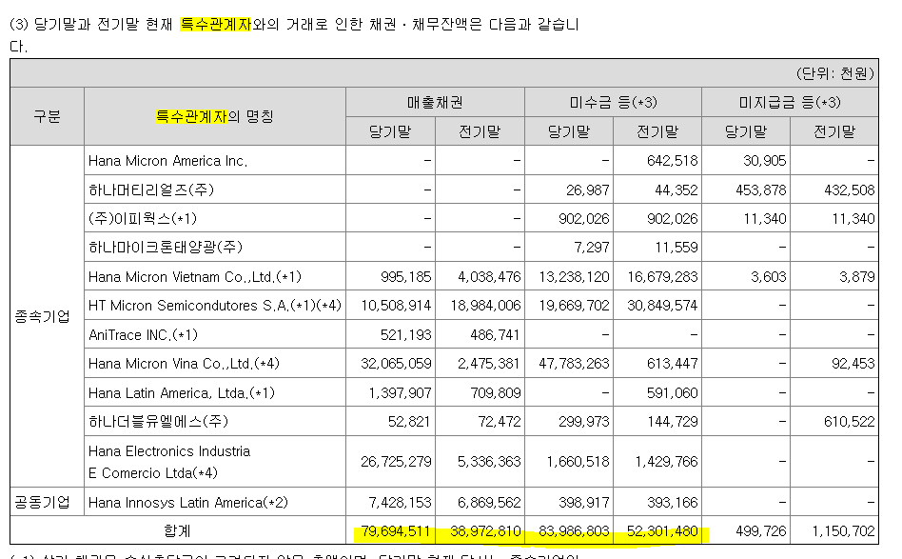

회수가능성은? 낮음

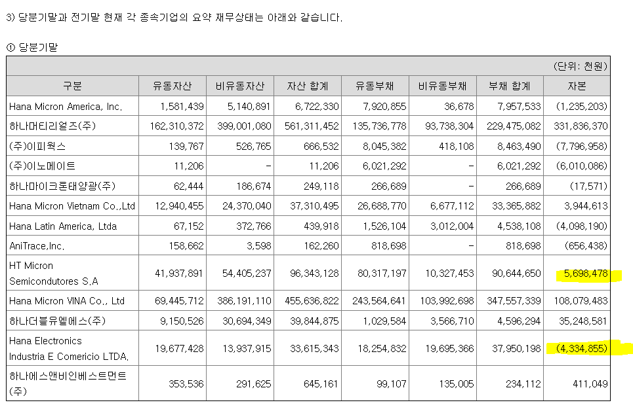

2. 연결 영업이익은 사실상 하나머티리얼즈

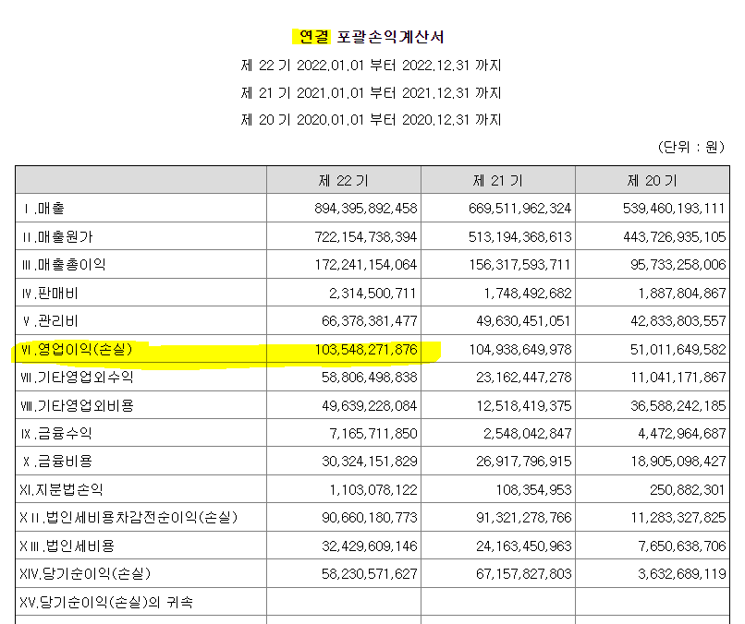
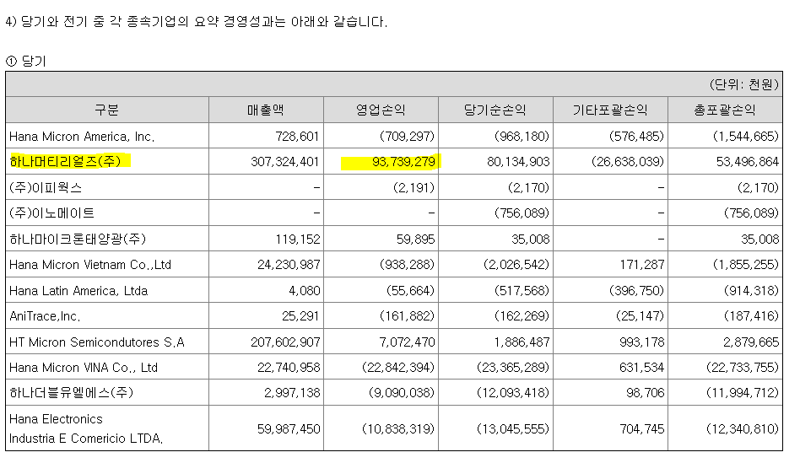

3. 하나머티리얼즈㈜ 주식 담보로 차입

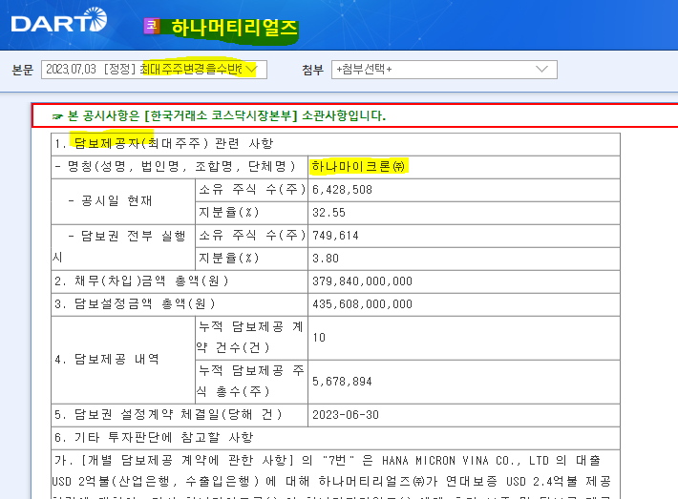

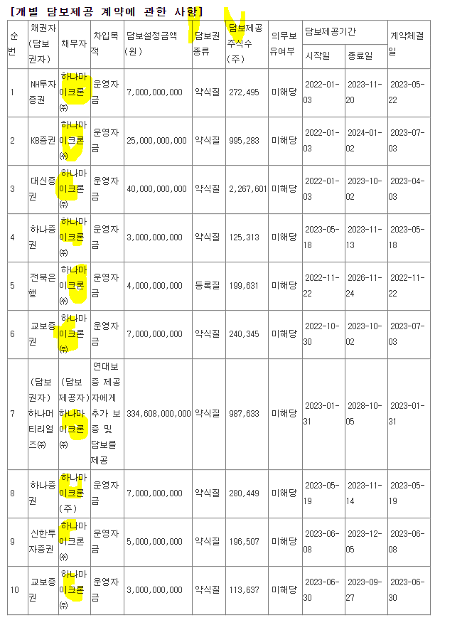

4. 매출채권 유동화

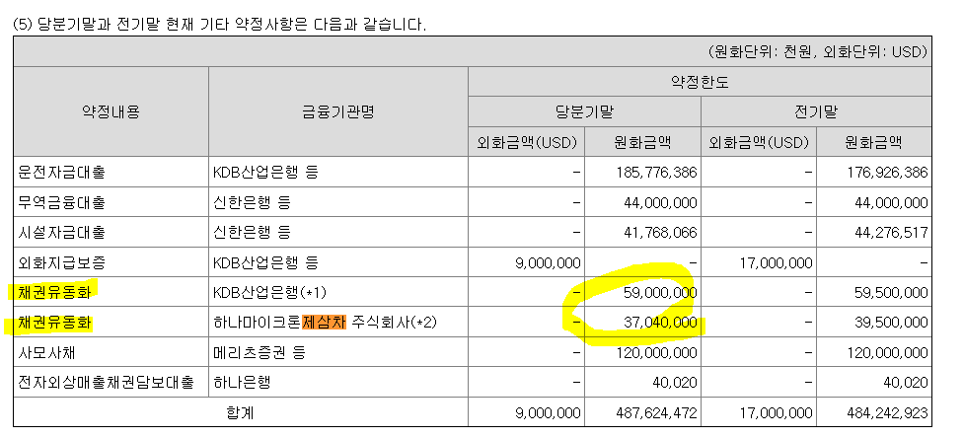

5. '23년 3월 15일 신종자본증권 발행

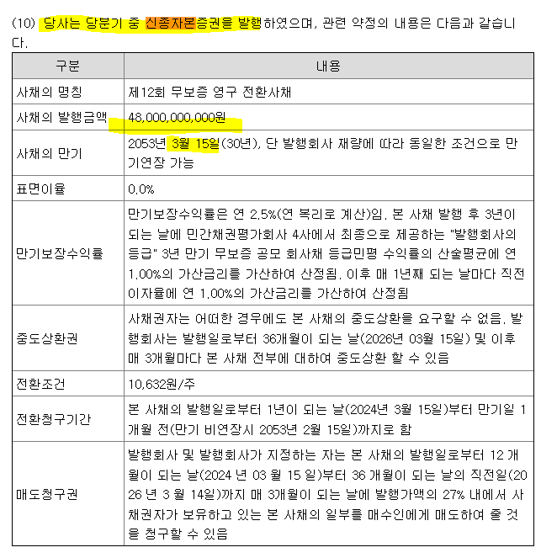

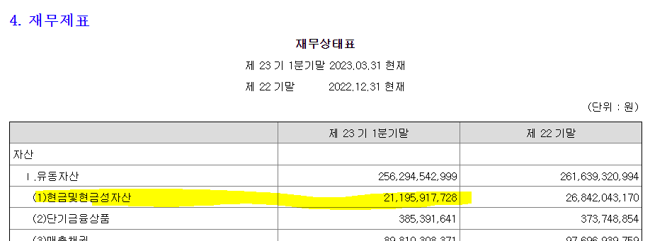

6. 특관자 이외에도 미수금/대여금 존재

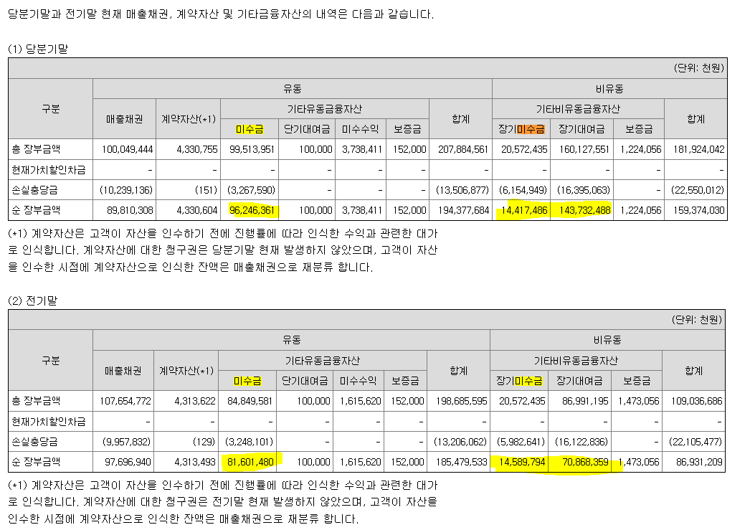

7. ㈜하나더블유엘에스 CPS 인수인에 대한 자금 지출 가능성

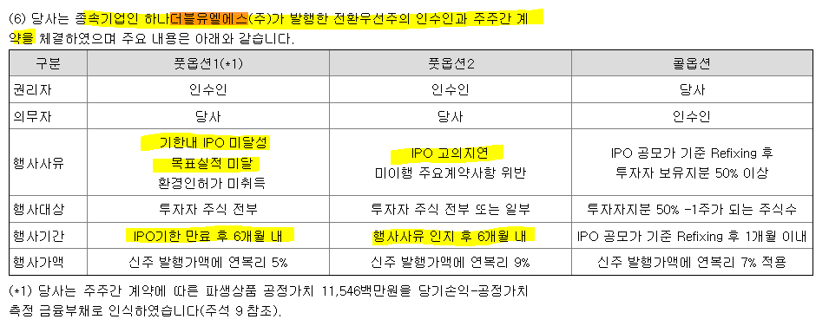

㈜하나더블유엘에스 실적은?

